Kurzanleitung
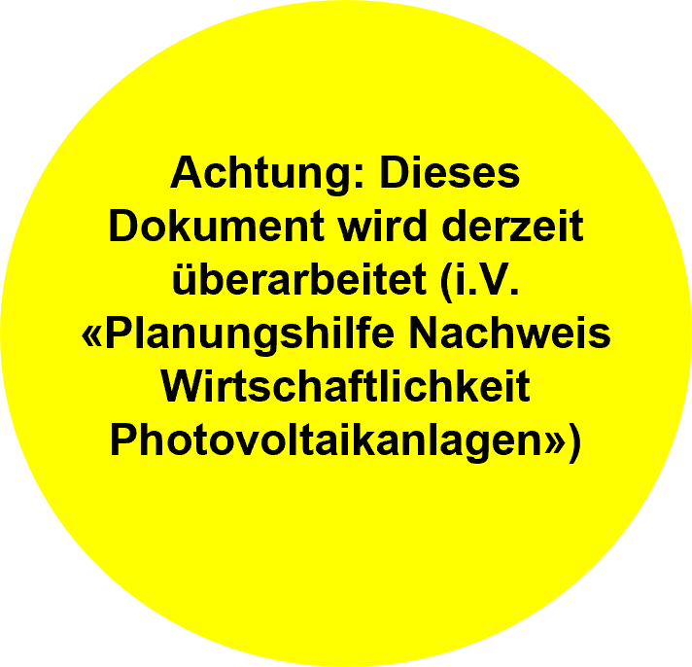
Kurzanleitung
 |  | Planungshilfe Solar- und Photovoltaikanlagen auf Schrägdächern (Art. 77 Abs. 3 und 4 BZR) Formular-Release 2.5

 | Luzern, 20.1.2026 |  |  | Nächste Revision: 1.12.2026

 | Allgemeines
 | Das vorliegende Dokument beschreibt den aktuellen Stand der Praxis. Die Planungshilfen für die Luzerner Vollzugspraxis werden nach Bedarf aktualisiert. Sie tragen deshalb eine Versionsnummer. Die aktuellsten Versionen finden Sie auf der Webseite der Dienstabteilung Städtebau der Stadt Luzern unter: «Dokumente Baubewilligung».
 | https://www.stadtluzern.ch/dienstleistungeninformation/31

 | Grundlagen

 | Einleitung
 | Die Planungshilfe dient als Vollzugshilfe von Art. 77 Abs. 3 und 4 BZR der Stadt Luzern für Photovoltaik-Anlagen auf Schrägdächern. Mit der Planungshilfe wird der Nachweis über die Anforderung der energetischen Nutzung erbracht. Schrägdächer von Neubauten und von erheblich geänderten Bauten ab einer Grösse von 25 m2 müssen vollflächig mit einer Photovoltaik-Anlage und/oder einer thermischen Solaranlage belegt werden. Ausgenommen werden Teilflächen für Photovoltaik-Anlagen, die zu einer wirtschaftlichen Unverhältnismässigkeit führen. Wirtschaftlich unverhältnismässig sind Investitionen in Teilflächen, wenn sich dadurch die Amortisationszeit für die ganze Photovoltaik-Anlage auf mehr als 20 Jahre erhöht. Das kantonale Recht (KEnG § 15 und KEnV § 13 bis 15) verlangt die Eigenstromerzeugung bei Neu- und Bestandesbauten und stellt auch alle Objekte mit Schutzanforderungen unter die Eigenstromerzeugungspflicht. Die kantonale Dienststelle Umwelt und Energie kann jedoch Erleichterungen oder Ausnahmen gewähren, wenn in Folge Schutzauflagen bei Aussenteilen eine Elektrizitätserzeugungsanlage nicht möglich ist (§ 15 Abs. 1ter KEnG) ist. Dieses übergeordnete Recht ist zwingend einzuhalten. Die kommunale Regelung gemäss Art. 77 BZR gilt ergänzend zum kantonalen Recht und die jeweils strengere Regel wird angewendet.

 | Rahmenbedingungen
 | - Die Vollbelegungspflicht gilt für Um- und Neubauten ab einer Gesamtfläche des Daches von 25m2. - Die Pflicht gilt für alle Dachflächen, welche Platz für 6 zusammenhängende Module in gleicher Orientierung bieten. Beispiele finden Sie auf den Tabellenblättern "Modulfeld Standard" und "Modulfeld Satin" für nördlich ausgerichtete Anlageteile. - Die Pflicht gilt auch für nördlich ausgerichtete Dachflächen. - Aufgrund der Blendthematik sind für nördlich ausgerichtete Dachflächen satinierte Module zu verbauen. Zusatzkosten für satinierte Module werden automatisch eingerechnet. - Für die Beurteilung der Wirtschaftlichkeit werden ausschliesslich die Kosten für Aufdach-Anlagen berücksichtigt. - Die Berechnungsgrundlagen können in einigen Punkten individuell angepasst werden. Für jede manuelle Eingabe eines Rechenwertes ist ein entsprechender Nachweis zu erbringen.

 | Dateneingabe
 | Die Planungshilfe ist so aufgebaut, dass möglichst wenig Daten eingegeben werden müssen. Dazu werden vom Vollzug einige Annahmen vorgegeben. Diese Annahmen dürfen für den Nachweis ohne zusätzlichen Beleg direkt verwendet werden. Gehen die Annahmen zu Lasten des Antragssteller, können die wichtigsten Werte verändert werden. Für die Veränderung ist jeweils ein nachvollzieher Nachweis zu erbringen. Beispiel: die tatsächlichen Anlagekosten liegen höher als die Annahme - mit einem Unternehmerangebot können die höheren Anlagekosten nachgewiesen und in den Daten entsprechend überschrieben werden.
 | Farbcode Eingabefelder:
 | Pflichtfeld |  | optionale Anpassung der Annahmen

 | Vorgehen
 | Der Ablauf zum Ausfüllen des Exceltools erfolgt nach folgenden Schritten (Standardvorgehen): 1. Erstellen eines Dachplans mit Flächenbezeichnungen 2. Erstellen der Modullayouts pro Dachfläche als Aufdachanlage für die technisch maximale Belegung (Berücksichtigung der technischen Vorgaben) 3. Ausfüllen der Projektdaten im Tabellenblatt "Bericht" 4. Kontrolle der Moduldaten im Tabellenblatt "Datengrundlage" 5. Eingabe der Kenndaten (Fläche, Ausrichtung und Anzahl Module technische Vollbelegung) in den Tabellenblättern "TF (1)-(12)" 6. Im Tabellenblatt "Bericht" überprüfen, ob die Anlage innerhalb der definierten Amortisationszeit von 20 Jahren liegt (Indikator grüne Farbe in Zeile Amortisationszeit)

 | Kann die Anlage nicht innerhalb der Frist von 20 Jahren amortisiert werden, so gibt es zwei Möglichkeiten: 1. Die Anlage wird trotzdem gemäss der technischen Vollbelegung realisiert. 2. Es wird iterativ nach einer Anlagenvariante gesucht, welche dem gesetzlichen Minimum entspricht (maximale Anlagengrösse mit welcher eine Amortisation innerhalb der Frist von 20 Jahren möglich ist). Diese Variante wird in den Tabellenblättern "TF (1)-(12)" dann als gesetzlich minimale Variante zusätzlich eingetragen. Entsprechend sind auch zusätzliche Pläne als Beilage zu ergänzen.

 | Einreichen
 | Das ausgefüllte Formular ist zusammen mit dem unten im Tabellenblatt "Bericht" definierten Anhang mit der Baueingabe an das Team Baugesuche einzureichen.

 | optionale Anpassungen und Funktionsbeschreibungen

 | Strahlungsdaten (Tabellenblatt "Datengrundlage"):
 | Als Annahme wird die mittlere Einstrahlung auf die horizontale Fläche der Stadt Luzern verwendet. Die Strahlungsdaten auf die horizontale Fläche können vom Antragsteller überschrieben werden z.B. wenn der Horizont am Standort wesentlich vom Mittelwert abweicht. Die Angaben können in kWh/m2 oder in kWh/kWp (Auswahlliste) angegeben werden. Als Nachweis können Datenquellen wie beispielsweise der kantonale Solarkataster oder Meteodaten aus einer zuverlässigen Meteodatenbank angegeben werden.

 | Spezifischer Jahresertrag pro Teilfläche (Tabellenblätter "TF (1 - 12)"):
 | Die horizontalen Einstrahlungsdaten in kWh/m2 werden mit einem Performance Ratio von 0.82 in einen spezifischen Ertrag in kWh/m2 umgerechnet. Pro Teilfläche werden die horizontalen Strahlungswerte anhand der Ausrichtung umgerechnet. Siehe Tabellenblatt Anhang.
 | Der spezifische Jahresertrag pro Teilfläche kann auch mit einem Simulationstool ermittelt und pro Teilfläche überschrieben werden. Dies kann z.B. bei starker Verschattung durch nebenliegende Gebäude erfolgen. Als Nachweis ist jeweils ein Simulationsbericht vom Berechnungsprogramm abzugeben (z.B. PV Sol, PV GIS, BIM Solar etc.).

 | Modul und UK/Eigenschaften (Tabellenblatt "Datengrundlage"):
 | 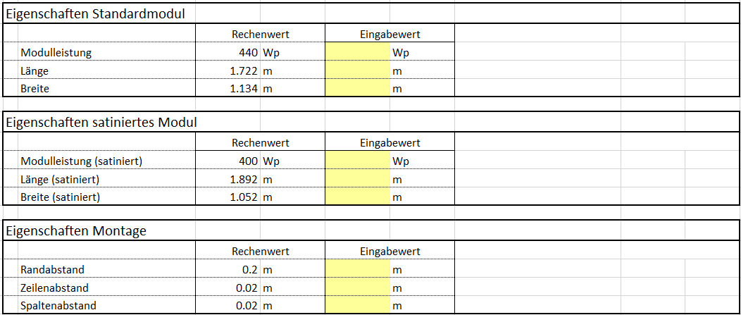 Anhand der Modulleistung wird die gesamte Anlagenleistung berechnet. Die Modul- und UK-Dimensionen sind die Grundlage zur Berechnung der erforderlichen minimalen Modulfeldgrössen (Siehe Tabellenblätter "Modulfeld Standard" und "Modulfeld Satin").

 | Tarife Energieversorger (Tabellenblatt "Datengrundlage"):
 | 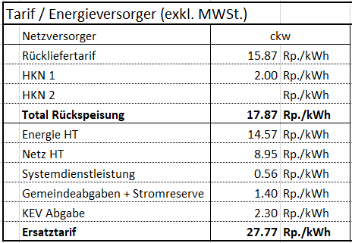 Im Tabellenblatt "Bericht" ist zu wählen, in welchem Versorgungsgebiet das Gebäude steht. Für die Wirtschaftlichkeitsrechnung wird der Durchschnitt vom Rückliefer- und Bezugstarif der letzten drei Jahre des gewählten Netzversorgers verwendet. Die eingesetzten Tarife werden über die gesamte Betriebszeit als konstant angenommen.

 | Wirtschaftlichkeit (Tabellenblatt "Datengrundlage"):
 | Die Parameter "Eigennutzungsgrad" und "Unterhaltskosten" können vom Antragsteller verändert werden. Für den Nachweis wird beim Eigennutzungsgrad eine Simulation erwartet. Bei einem Minergiebau muss der Eigennutzungsgrad z.B. mit dem Nachweistool PV-Opti von Minergie berechnet werden. Es sind auch andere Programme wie PV Sol, Poly Sun und weitere möglich. Für die Unterhaltskosten muss eine Unterhaltstabelle mit Kosten und Wartungsintervallen abgegeben werden.

 | Kosten (Tabellenblatt "Bericht"):
 | Die Anlagenkosten werden anhand der angegebenen Quelle in Abhängigkeit der Anlagenleistung berechnet. Nach Norden ausgerichtete Anlagenteile sind mit satinierten Modulen zu belegen. Der entsprechende Aufpreis wird dafür einkalkuliert. Für die Kostenberechnung wird immer von einer Aufdachanlage ausgegangen. Zusatzkosten für eine Dachintegration sind der Dachfunktionalität anzurechnen und können nicht geltend gemacht werden. Für eine Korrektur der Investitionskosten muss folglich der Nachweis durch eine detaillierte Kostenberechnung für eine Aufdachanlage erfolgen. Die Fördergelder werden automatisch berechnet. Änderungen müssen mit einem entsprechenden Beleg oder Förderzusage nachgewiesen werden.
 | 

 | Hilfsmittel Dachaufbauten (Tabellenblatt "TF (1-12)"):
 | Für jede Teilfläche steht eine Tabelle für die Angaben zu Dachaufbauten zur Verfügung. Da es technisch nicht sinnvoll ist, Module direkt in den Schatten von Aufbauten zu stellen, darf die Verschattung der Objekt berücksichtigt werden. Dem Grundsatz nach kann auf der horizontalen Fläche gegen Norden maximal ein Bereich von der 3-fachen Höhe (kein Schatten bei einem Sonnenstand grösser 18°) und gegen Ost und West die 1-fache Höhe (kein Schatten bei einem Sonnenstand grösser 45°) als Verschattungsabstand von Modulen ausgenommen werden. Gemäss diesem Grundsatz werden die Abstände für die ausgerichteten und geneigten Fächen als Hilfestellung berechnet. Diese Abstände können in die Pläne (Layouts) übernommen werden. Als maximale Werte gelten die Werte der horizontalen Fläche.

Bericht
Bericht
 |  |  |  | Planungshilfe Solar- und Photovoltaikanlagen auf Schrägdächern (Art. 77 Abs. 3 und 4 BZR) Formular-Release 2.5

 | Projektinformationen
 | Projektname |  |  |  |  |  |  |  | Netzversorger: |  | ckw
 | Adresse |  |  |  |  |  |  |  | Geplantes Datum Fertigstellung:
 | PLZ Ort |  |  |  |  |  |  |  | Letzte Revision Basisdaten: |  | 2026-01-20
 | MWSt. |  |  |  |  |  |  |  | Nächste Revision Basisdaten: |  | 2026-12-01

 | Zusammenstellung technische Daten
 | TF | Bezeichnung | Eigenschaften Dach |  |  |  | Module |  | PV-Leistung |  | Ertragsdaten
 |  | Bez. | Fläche | Az. | Neig. | PP. | Max. | Ges. Min. | Max. | Ges. Min. | Spez. Ertrag | Max. | Ges. Min.
 |  |  | [m2] |  |  |  | [Stk.] | [Stk.] | [kWp] | [kWp] | [kWh/kWp/a] | [kWh] | [kWh]
 | 1 | 0
 | 2 | 0
 | 3 | 0
 | 4 | 0
 | 5 | 0
 | 6 | 0
 | 7 | 0
 | 8 | 0
 | 9 | 0
 | 10 | 0
 | 11 | 0
 | 12 | 0
 | Total |  | 0.0 |  |  |  | 0 | 0 | 0 | 0 |  | 0 | 0

 | Kosten
 | Ausführungsvariante |  | technische Vollbelegung |  |  |  |  |  |  | gesetzliches Minimum
 | Kosten exkl. MWSt. |  | Eingabewert |  |  |  | Rechenwert |  |  | Eingabewert |  | Rechenwert
 | Anlagekosten |  |  |  |  |  | 0 |  | CHF |  |  | 0 | CHF
 | Aufpreis blendarm |  |  |  |  |  | 0 |  | CHF |  |  | 0 | CHF
 | Kosten Total |  |  |  |  |  | 0 |  | CHF |  |  | 0 | CHF
 | Förderbeitrag Bund (EIV) |  |  |  |  |  | 0 |  | CHF |  |  | 0 | CHF
 | Fassadenbonus Bund |  |  |  |  |  | 0 |  | CHF |  |  | 0 | CHF
 | Parkplatzbonus Bund |  |  |  |  |  | 0 |  | CHF |  |  | 0 | CHF
 | Föderbeitrag Bund Total |  |  |  |  |  | 0 |  | CHF |  |  | 0 | CHF
 | Föderbeitrag Stadt (EF) |  |  |  |  |  | 0 |  | CHF |  |  | 0 | CHF
 | Zuschlag Steil |  |  |  |  |  | 0 |  | CHF |  |  | 0 | CHF
 | Zuschlag Nord |  |  |  |  |  | 0 |  | CHF |  |  | 0 | CHF
 | Förderbeitrag Stadt Total |  |  |  |  |  | 0 |  | CHF |  |  | 0 | CHF
 | Investition |  |  |  |  |  | 0 |  | CHF |  |  | 0 | CHF

 | Parameter Wirtschaftlichkeitsrechnung
 | Eigenverbrauch |  | 25 |  |  |  | % |  | Begründete Änderung im Tab Datengrundlage möglich
 | Kapitalverzinsung |  | 1.25 |  |  |  | %
 | Wartung und Unterhalt |  | 3.00 |  |  |  | Rp./kWh
 | Bezugstarif |  | 28.96 |  |  |  | Rp./kWh |  | ckw MeinRegioStrom Ø 3 Jahre
 | Rückliefertarif |  | 14.45 |  |  |  | Rp./kWh |  | ckw Referenz Marktpreis nach Art. 15, EnFV (Ø 4 Jahre)

 | Ergebnis
 | Ausführungsvariante |  | technische Vollbelegung |  |  |  |  |  |  | gesetzliches Minimum
 | Kapital neg Entwicklung [CHF] | Kapital pos Entwicklung [CHF]
0 | 0 | 0
1 | 0 | 0
2 | 0 | 0
3 | 0 | 0
4 | 0 | 0
5 | 0 | 0
6 | 0 | 0
7 | 0 | 0
8 | 0 | 0
9 | 0 | 0
10 | 0 | 0
11 | 0 | 0
12 | 0 | 0
13 | 0 | 0
14 | 0 | 0
15 | 0 | 0
16 | 0 | 0
17 | 0 | 0
18 | 0 | 0
19 | 0 | 0
20 | 0 | 0
21 | 0 | 0
22 | 0 | 0
23 | 0 | 0
24 | 0 | 0
25 | 0 | 0
26 | 0 | 0
27 | 0 | 0
28 | 0 | 0
29 | 0 | 0
30 | 0 | 0
 | Kapital neg Entwicklung [CHF] | Kapital pos Entwicklung [CHF]
0 | 0 | 0
1 | 0 | 0
2 | 0 | 0
3 | 0 | 0
4 | 0 | 0
5 | 0 | 0
6 | 0 | 0
7 | 0 | 0
8 | 0 | 0
9 | 0 | 0
10 | 0 | 0
11 | 0 | 0
12 | 0 | 0
13 | 0 | 0
14 | 0 | 0
15 | 0 | 0
16 | 0 | 0
17 | 0 | 0
18 | 0 | 0
19 | 0 | 0
20 | 0 | 0
21 | 0 | 0
22 | 0 | 0
23 | 0 | 0
24 | 0 | 0
25 | 0 | 0
26 | 0 | 0
27 | 0 | 0
28 | 0 | 0
29 | 0 | 0
30 | 0 | 0
 | Amortisationszeit |  | Keine Amortisation innert 30 Jahren |  |  |  |  |  |  | Keine Amortisation innert 30 Jahren

 | Erforderliche Beilagen
 | 1 | Plan Dachübersicht mit eindeutiger Bezeichnung der Teilflächen
 | 0 | vermasste Pläne Teildach mit Modullayout Var. Maximal (inkl. Bezeichnung, Fläche, Azimut & Neigung)
 | 0 | vermasste Pläne Teildach mit Modullayout Var. Gesetzliches Minimum (inkl. Bezeichnung, Fläche, Azimut & Neigung)
 | 0 | Offerte Variante Maximal (inkl. Förderbeiträge)
 | 0 | Offerte Variante Gesetzliches Minimum (inkl. Förderbeiträge)
 | 0 | Nachweis Einstrahlungswert auf horizontale Fläche (Tabellenblatt Datengrundlage)
 | 0 | Nachweis Einstrahlungswerte für die Teilflächen: 0
 | 0 | Nachweis Eigennutzungsgrad
 | 0 | Nachweis Tarif Unterhaltskosten
 | 0 | Nachweis Förderbeitrag Bund (EIV)
 | 0 | Nachweis Förderbeitrag Stadt (EF)
 | 0 | Moduldatenblatt

